活用方法
「ストレス自己診断表」活用方法
（１）「集計シート」は編集できないよう、シートを保護しています。
※保護を解除する際のパスワードは「００００」になります。
（２）「回答シート」に氏名・回答日を入力してください。
※①のシートに氏名を入力すれば、その他のシートにも反映されます。
（３）「回答シート」の設問を読み、当てはまる項目が
あれば、「１」を入力してください。
（４）回答が終わったら、「回答シート」で「判定」を確認
してください。
チェックの数 １～ ５ 正常範囲
６～１０ 軽度ストレス状態
１１～２０ 中度ストレス状態
２１～３０ 高度ストレス状態
※判定はあくまで目安です。
受診等の判断の際の参考にしてください。
（５）「面接希望の有無」を選択してください。
※「有」の場合は、管理職等に面接希望であること
をお伝えください。
※電話やLINE等で相談できる、公立学校共済組合
の相談窓口の活用も御検討ください（「こころ さわやかに」参照）。
（６）チェック後の「気づき」を入力してください（任意）。
（例）・チェックの数が多かった要因について
・チェック項目以外の症状・状態について
・今後の対策について
※御自身のメモとしてこの欄を御活用ください。
（７）「集計シート」で、経時変化を確認し、今後のセルフケアに御活用ください。
（例）・前回と比較してどのような変化があったか
・ストレスが溜まりやすい、ハイリスクな時期はいつか
・ハイリスクな時期に対する準備や対応策について
◎御自身だけでは解決できないストレス要因もありますので、悩みを一人で
抱え込まず、身近な人や同僚、管理職、医師等に相談しましょう。

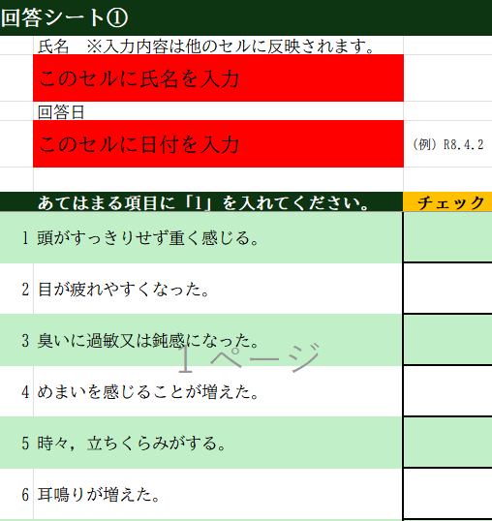

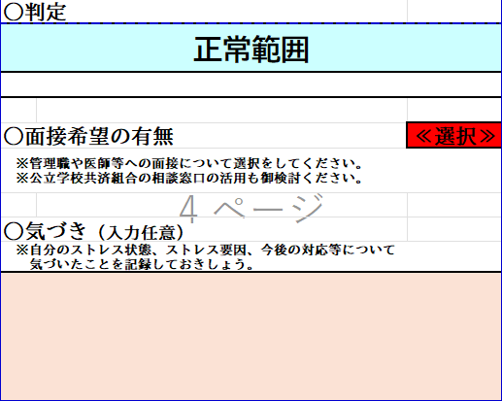

 | 相談窓口

こころさわやかに
